Luna anterioară
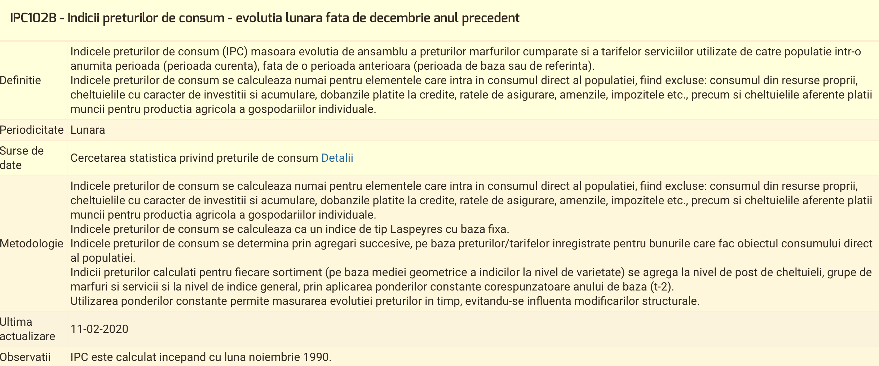
Indicii preturilor de consum - evolutia lunara fata de luna anterioara
Categorii de marfuri si servicii cumparate |  | Total | Marfuri alimentare | Marfuri nealimentare | Servicii | Total | Marfuri alimentare | Marfuri nealimentare | Servicii | Total | Marfuri alimentare | Marfuri nealimentare | Servicii
Luni | Luna decembrie 2018 | 100.0 | 100.0 | 100.0 | 100.0 | 1.000 | 1.000 | 1.000 | 1.000 | 1.000 | 1.000 | 1.000 | 1.000
 | Luna ianuarie 2019 | 100.8 | 101.3 | 100.6 | 100.6 | 1.008 | 1.013 | 1.006 | 1.006 | 1.008 | 1.013 | 1.006 | 1.006
 | Luna februarie 2019 | 100.8 | 101.3 | 100.6 | 100.6 | 1.008 | 1.013 | 1.006 | 1.006 | 1.016 | 1.026 | 1.012 | 1.011
 | Luna martie 2019 | 100.5 | 100.5 | 100.5 | 100.4 | 1.005 | 1.005 | 1.005 | 1.004 | 1.021 | 1.031 | 1.018 | 1.015
 | Luna aprilie 2019 | 100.6 | 100.7 | 100.5 | 100.7 | 1.006 | 1.007 | 1.005 | 1.007 | 1.027 | 1.038 | 1.023 | 1.023
 | Luna mai 2019 | 100.5 | 100.8 | 100.2 | 100.6 | 1.005 | 1.008 | 1.002 | 1.006 | 1.032 | 1.046 | 1.025 | 1.028
 | Luna iunie 2019 | 99.8 | 99.5 | 99.8 | 100.2 | 0.998 | 0.995 | 0.998 | 1.002 | 1.030 | 1.041 | 1.022 | 1.030
 | Luna iulie 2019 | 99.8 | 99.3 | 100.0 | 100.1 | 0.998 | 0.993 | 1.000 | 1.001 | 1.028 | 1.034 | 1.022 | 1.031
 | Luna august 2019 | 100.1 | 99.7 | 100.2 | 100.3 | 1.001 | 0.997 | 1.002 | 1.003 | 1.028 | 1.031 | 1.025 | 1.034
 | Luna septembrie 2019 | 100.1 | 99.9 | 100.1 | 100.3 | 1.001 | 0.999 | 1.001 | 1.003 | 1.029 | 1.030 | 1.026 | 1.036
 | Luna octombrie 2019 | 100.4 | 100.7 | 100.3 | 100.3 | 1.004 | 1.007 | 1.003 | 1.003 | 1.034 | 1.037 | 1.029 | 1.039
 | Luna noiembrie 2019 | 100.2 | 100.4 | 100.1 | 100.2 | 1.002 | 1.004 | 1.001 | 1.002 | 1.036 | 1.042 | 1.030 | 1.041
 | Luna decembrie 2019 | 100.4 | 100.8 | 100.3 | 100.1 | 1.004 | 1.008 | 1.003 | 1.001 | 1.04047 | 1.051 | 1.033 | 1.042
 |  |  |  |  |  |  |  | Media geometrică |  | 1.0032 | 1.0041 | 1.0027 | 1.00343

